Sheet1
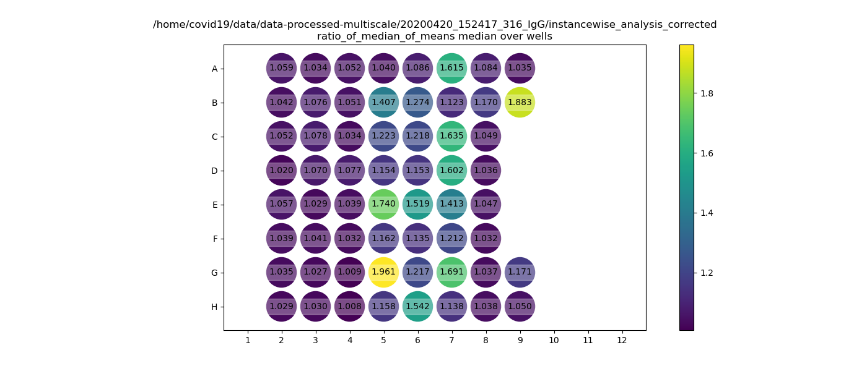
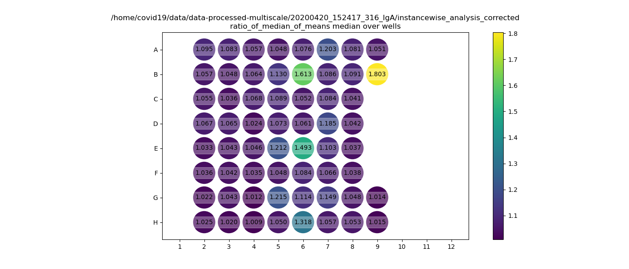
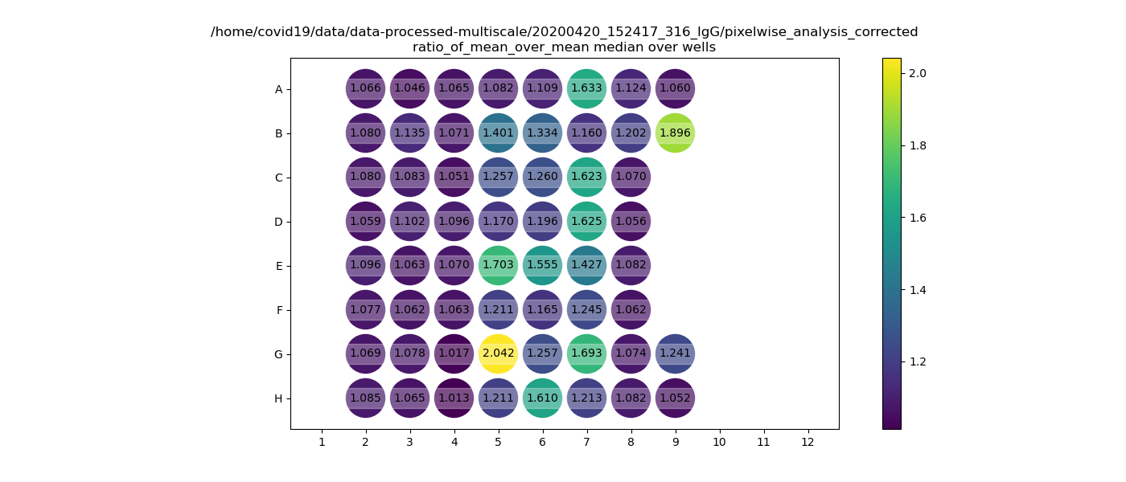
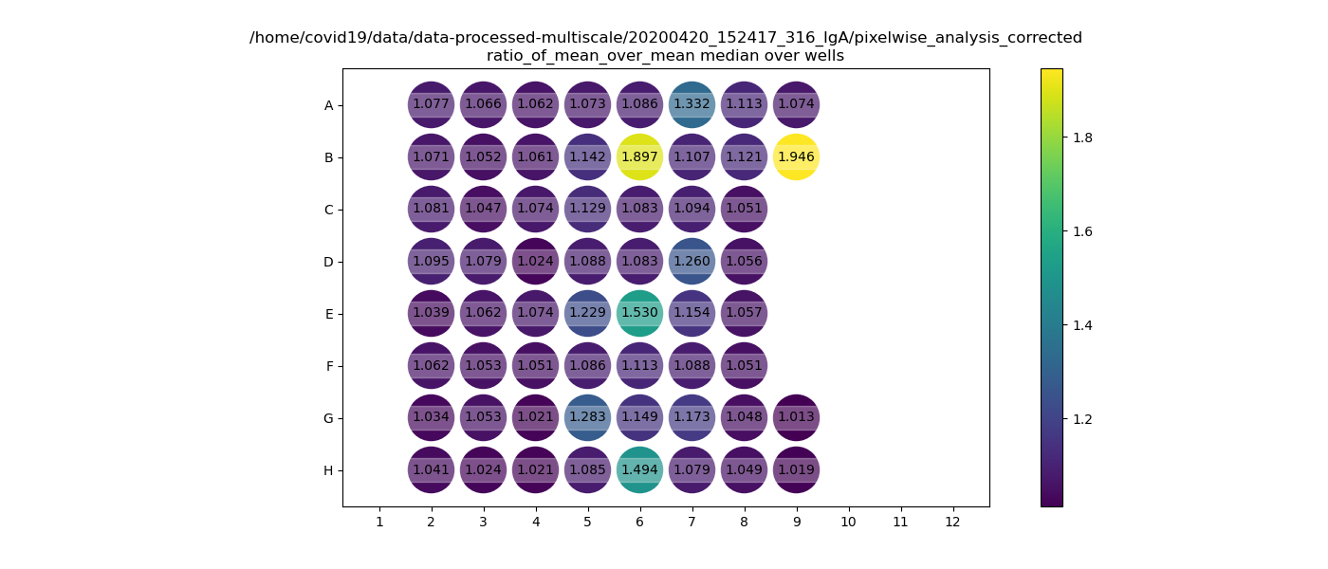
IgG |  |  |  |  |  |  |  |  |  |  |  |  | IgA
Plate6rep1 | 1 | 2 | 3 | 4 | 5 | 6 | 7 | 8 | 9 | 10 | 11 | 12 | Plate6rep1 | 1 | 2 | 3 | 4 | 5 | 6 | 7 | 8 | 9 | 10 | 11 | 12

A | X | Z1 | Z9 | Z17 | M118 | P22 | P30 | P38 | M150 | x | x | x | A | X | Z1 | Z9 | Z17 | M118 | P22 | P30 | P38 | M150 | x | x | x
 |  | V1600062 | V1604905 | V1609201 |  |  |  |  |  |  |  |  |  |  | V1600062 | V1604905 | V1609201
B | X | Z2 | Z10 | Z18 | M119 | P23 | P31 | P39 | C1f | x | x | x | B | X | Z2 | Z10 | Z18 | M119 | P23 | P31 | P39 | C1f | x | x | x
 |  | V1600636 | V1605119 | V1609438 |  |  |  |  | pos. Kontrolle |  |  |  |  |  | V1600636 | V1605119 | V1609438 |  |  |  |  | pos. Kontrolle
C | X | Z3 | Z11 | Z19 | P16 | P24 | P32 | M143 | x | x | x | x | C | X | Z3 | Z11 | Z19 | P16 | P24 | P32 | M143 | x | x | x | x
 |  | V1601558 | V1605853 | V1609858 |  |  |  |  |  |  |  |  |  |  | V1601558 | V1605853 | V1609858
D | X | Z4 | Z12 | Z20 | P17 | P25 | P33 | M144 | x | x | x | x | D | X | Z4 | Z12 | Z20 | P17 | P25 | P33 | M144 | x | x | x | x
 |  | 1602747 | V1606942 | V1610304 |  |  |  |  |  |  |  |  |  |  | 1602747 | V1606942 | V1610304
E | X | Z5 | Z13 | Z21 | P18 | P26 | P34 | M145 | x | x | x | x | E | X | Z5 | Z13 | Z21 | P18 | P26 | P34 | M145 | x | x | x | x
 |  | 1602834 | V1607086 | V1610311 |  |  |  |  |  |  |  |  |  |  | 1602834 | V1607086 | V1610311
F | X | Z6 | Z14 | Z22 | P19 | P27 | P35 | M146 | x | x | x | x | F | X | Z6 | Z14 | Z22 | P19 | P27 | P35 | M146 | x | x | x | x
 |  | 1603068 | V1607693 | V1610537 |  |  |  |  |  |  |  |  |  |  | 1603068 | V1607693 | V1610537
G | X | Z7 | Z15 | Myk IgA+ | P20 | P28 | P36 | M147 | IgM test C1d (B2 plate1) | x | x | x | G | X | Z7 | Z15 | Myk IgA+ | P20 | P28 | P36 | M147 | IgA test C1d (B2 plate1) | x | x | x
 |  | V1603795 | V1608067 | Kontrolle |  |  |  |  |  |  |  |  |  |  | V1603795 | V1608067 | Kontrolle
H | X | Z8 | Z16 | MykIgG+ | P21 | P29 | P37 | M148 | IgM test M39 (G6 plate3) | x | x | x | H | X | Z8 | Z16 | MykIgG+ | P21 | P29 | P37 | M148 | IgA test M39 (G6 plate3) | x | x | x
 |  | V1604492 | V1609156 | Kontrolle |  |  |  |  |  |  |  |  |  |  | V1604492 | V1609156 | Kontrolle

rep1

